Hướng dẫn sử dụng
Giới thiệu về PVS-Studio
1. Màn hình chính:
+Sau khi cài đặt thì PVS-Studio được tích hợp vào Microsoft Visual Studio
+ Khi biên dịch chương trình. Nếu PVS-Studio phát hiện ra vấn đề thì sẽ báo như hình sau, sau đó click vào PVS-tool sẽ chỉ ra error cụ thể

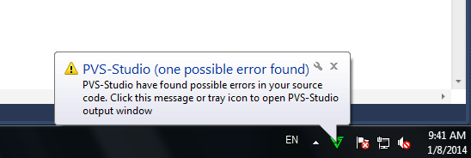

Check file

+ Hoặc có thể check source code như sau:
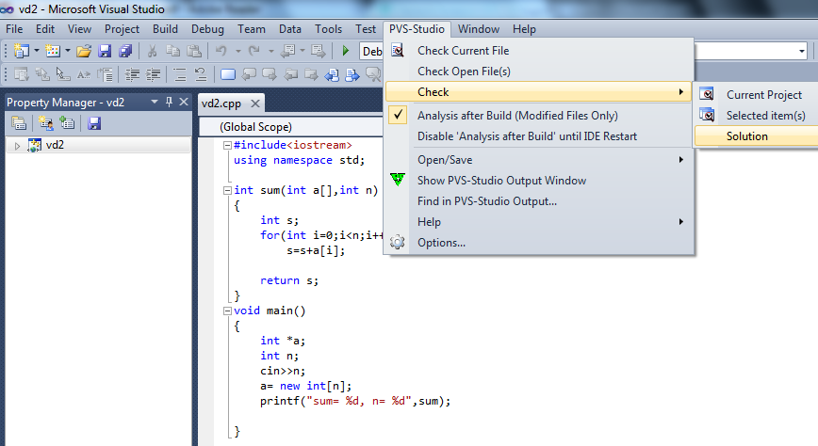

Thực hiện phân tích Solution

--> Kết quả:

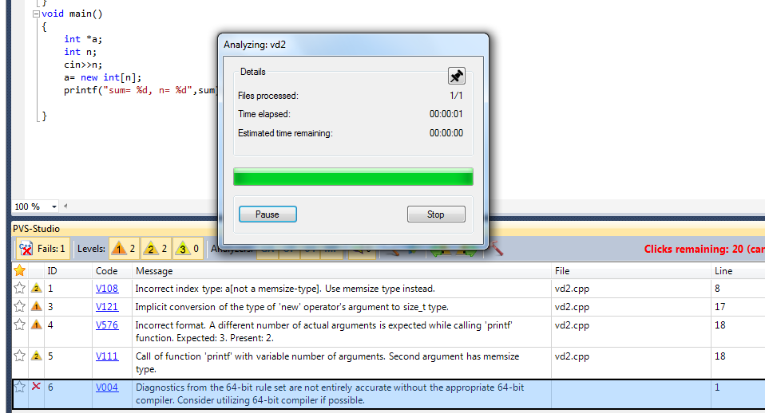

Mã lỗi link tới trang giúp sửa lỗi. Từ đây có thể tra mã lỗi khác

2. Các rules: Có 4 bộ quy tắc đưa vào PVS-Studio:
2.1. General-purpose diagnosis - GA
 |  | * PVS-Studio chứa tập hợp các quy tắc general-purpose static analysis để phát hiện các defectc khác nhau

 |  | * Cho phép phát hiện logical errors, misprints, code fragments causing access violation, incorrect use of STL library algorithms, etc.

 |  | * Lỗi được phát hiện bởi DVS-Studio rất đa dạng. Một số lỗi mà tool có thể phát hiện được lấy từ các project thực tế:

 | Vd1:
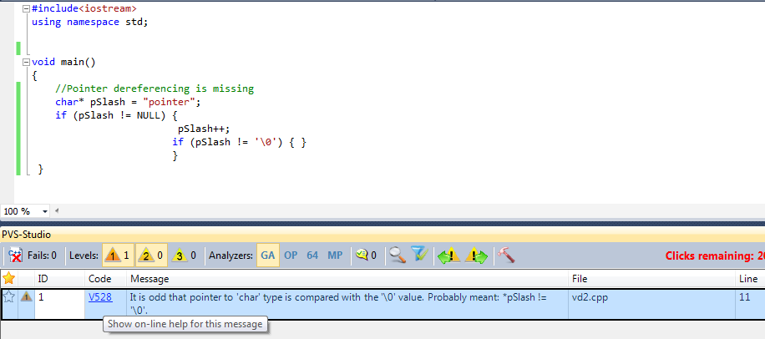

 | --> Gợi ý sửa:
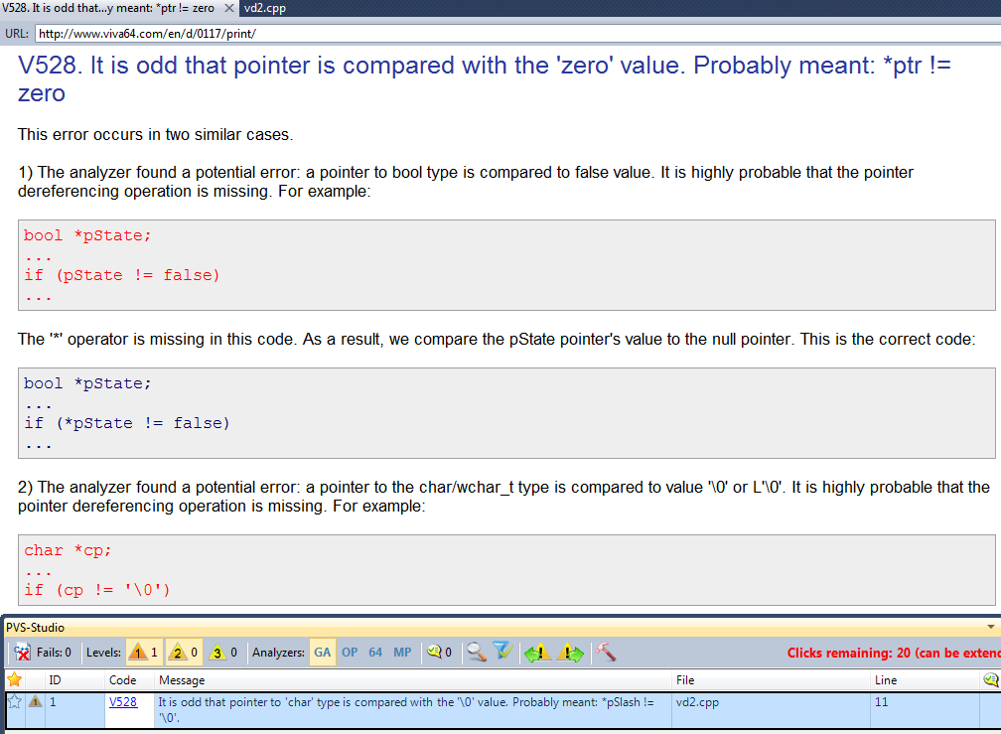

 | Vd2: | Misprints in variables' names class CSize : public SIZE { ... CSize(POINT pt) { cx = pt.x; cx = pt.y; }

 | * Advantages of using general-purpose static analysis
 |  | - Lợi ích nhất trong general-purpose static analysis là có thể phát hiện một số lỗi ở các giai đoạn phát triển rất sớm để có thể sớm loại bỏ nó. Điều này làm giảm chi phí trong giai đoạn thử nghiệm và bảo trì. - Static analysis xử lý mã nguồn và kiểm tra tất cả những cách có thể thực hiện chương trình. Do đó, có thể tìm thấy lỗi trong code mà hiếm khi sử dụng hoặc trong code mà có ý định sử dụng ở các giai đoạn tiếp theo của dự án. - PVS-Studio đang được phát triển và học để phát hiện các mẫu mới của error mà programmer đang gặp phải khi sử dụng Microsoft Visual C++.

2.2. Detection of possible optimizations-OP (phát hiện tối ưu hóa có thể)
 | * PVS-Studio chứa tập hợp các static analysis rules dành cho việc phát hiện các đoạn mã trong phần mềm C / C + + / C + 11 có thể được tối ưu hóa. * Static analyzer giải quyết optimization tasks trong phạm vi hẹp. Optimization of software code có thể chia thành:

 |  | 1. Algorithmic optimization. 2. Parallel computations. 3. Micro-optimization at the code level (the level of profilers and static analyzers). 4. Optimization at the level of machine code (compiler switches, assembler code fragments).

 | Why we should use static code analysis for optimization?
 | - PVS-Studio giúp phát hiện các đoạn mã có thể được tối ưu hóa thông qua sửa đổi quy mô nhỏ, khi đó code sẽ ngắn hơn.--> hữu ích khi làm cho code transparent cho các nhà phát triển khác.

 | - PVS-Studio cho phép phát hiện những drawback (nhược điểm) được phân bố đều trong suốt chương trình và profile kém phát hiện ra

 | *Một số mẫu ví dụ được lấy từ project thực tế:
 | - Đơn giản hóa mã code: đoạn code được tìm thấy trong một ứng dụng:

 | string path; ... if (strlen(path.c_str()) != 0)

 | --> Code đơn giản hóa: "if (!path.empty())".
 | - Tối ưu hóa kiểu dữ liệu có cấu trúc
 | analyzer phát hiện một cấu trúc có thể được tối ưu hóa. Một data structure có thể là nguyên nhân của việc sử dụng vùng nhớ không hiệu quả. Khi nó xuất hiện nhiều nơi có thể ảnh hưởng tới hiệu suất của ứng dụng.

 |  | struct ListElement { bool m_isActive; char *m_pNext; int m_value; };

 | Cấu trúc này chiếm 24bytes trong code 64bit do data alignment. Nhưng nếu thay đổi trật tự các trường dữ liệu thì kích thước chỉ còn 16 byte với cấu trúc đã được tối ưu hóa như sau:

 |  | struct LiseElement { char *m_pNext; int m_value; bool m_isActive; };

 | Cấu trúc này luôn chiếm 12 bytes in a 32-bit program do field sequence. Nên sẽ không chỉ ra được lỗi V802

 | Tương tự trong 32-bit configuration. Xét cấu trúc sau:
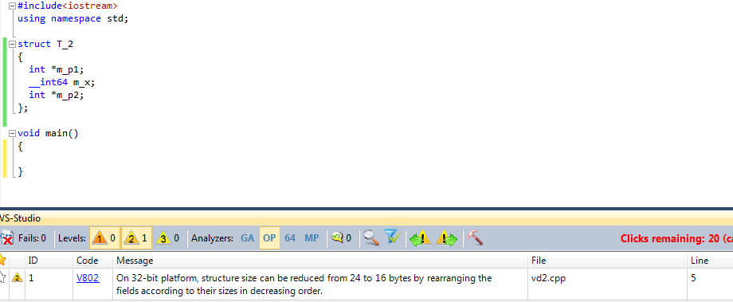

 |  Cấu trúc này chiếm 24byte trong 32-bit program
 |  Nếu thay đổi lại trật tự các trường như sau thì chỉ còn 16 byte
 |  |  | struct T_2
 |  |  | {
 |  |  | __int64 m_x;
 |  |  | int *m_p1;
 |  |  | int *m_p2;
 |  |  | }
 |  Trong 64-bit program nó luôn chiếm 24byte

 | - Error detection

2.3. Diagnosis of 64-bit errors (Viva64)
 | -PVS-Studio chứa tập hợp static analysis rule để phát hiện b4-bit error trong code của ứng dụng C/C++/C++11

 | - Bộ specialized rule của Viva64 cho phép phát hiện những sai sót đang xảy ra khi phát triển các ứng dụng 64-bit hoặc khi chuyển code 32-bit sang hệ thống 64-bit

 | - Phát hiện 64-bit error là phát hiện đoạn code chính xác trong version 32-bit của phần mềm và fail trong chương trình 64-bit. Fail trong chương trình 64-bit như là hang, crash, slow-down hoặc unpredicateble behavior.

 | Một số ví dụ
 | - A sample of a 64-bit error causing a hang |  |  |  |  | 32bit | 64bit
 |  | size_t Count = BigValue; for (unsigned Index = 0; Index != Count; Index++) { ... } |  |  | size_t: | 4B | 8B
 |  |  |  |  | unsigned | 4B | 4B

 | Trong phiên bản 64-bit sẽ bị treo, vì biến Index nằm trong [0,UINT_MAX], nên điều kiện "Index!=Count" sẽ luôn đúng, dẫn tới lặp vô tận.

 | - A sample of unreasonable memory consumption (sử dụng không bộ nhớ không hợp lý)

 |  | struct MyStruct { bool m_bool; char *m_pointer; int m_int; }; |  | struct MyStructOpt { char *m_pointer; int m_int; bool m_bool; };
Sắp lại

 | Cấu trúc chiếm 24byte trong chương trình 64-bit. Chúng ta có thể giảm kích thước còn 16byte nếu sắp lại thứ tự các trường dữ liệu. Điều này có thể là nguyên nhân làm tăng bộ nhớ và chậm trương trình. Khi đó PVS_ Studio sẽ báo lỗi 64

 | Advantages of using static analysis to detect 64-bit defects
 | - Giúp loại bỏ các sai sót trong chương trình

 | -Giúp người lập trình biết cách viết code đúng của hệ thống 64-bit
 | - PVS-Studio làm giảm nguy cơ thông qua platform 64-bit.Cho phép tự tin hơn khi ước tính về thực hiện dự án 64-bit.

 | -PVS-Studio giúp developpers có thể leleave ứng dụng 64-bit nhanh hơn 3-4 lần
 | - Quá trình phân tích được kiểm soát hoàn toàn bởi người lập trình. Với sự giúp đỡ của PVS -Studio , có thể phát hiện hơn 90% các lỗi đã ở giai đoạn phát triển ( làm việc với mã nguồn ) chương trình 64-bit.

2.4 Diagnosis of parallel errors (VivaMP)
 | - PVS-Studio chứa tập static analysis rule nhằm phát hiện lỗi trong code của parallel C/C++/C++11 programs (programs được viết bằng cách sử dụng công nghệ OpenMP)

 | -VivaMP static analyzer được đính kèm vào PVS-Studio để tìm kiếm parallel error trong Parallel programming

 | - Tập rule của VivaMP cho phép phát hiện các error gây ra race condition, sử dụng thời gian sử lý không hiệu quả.

 | - Khó khăn chính của việc phát hiện những sai sót tại giai đoạn testing là những đặc tính bất thường (irregular character). Static analyzer có thể tìm ra các lỗi rất này.

 | Một số ví dụ về parallel errors được phát hiện bởi PVS-Studio.
 | - The error causing a race condition
 |  | int a = 0;
 |  | #pragma omp parallel for num_threads(4)
 |  | for (int i = 0; i < 100000; i++) {
 |  | a++;
 |  | }
 | Race condition xảy ra khi vài thread của ứng dụng multi-thread đang cố gắng truy cập dữ liệu và ít nhất một trong những thread này đang thực hiện. Race condition có thể dẫn tới kết quả không lường trước và chúng rất khó phát hiện

 | - Unprocessed exceptions in parallel sections
 |  | #pragma omp parallel for
 |  | for (size_t i = 0; i != n; ++i) {
 |  | float *array = new float[10000];
 |  | delete [] array;
 |  | }

 | Code này dẫn tới behavior không đúng của chương trình và rất có thể bị crash nếu lỗi cấp phát vùng nhớ xảy ra

 | - Initialization of static variables inside parallel sections
 |  | pragma omp parallel
 |  | {
 |  | static int st = Calc();
 |  | ...
 |  | }

 | Một biến tĩnh sẽ bắt đầu quá trình khởi tạo trong vài thread cùng một lúc, có thể gây ra một kết quả không mong đợi. Phải sử dụng cơ chế đồng bộ để khởi tạo các biến chỉ trong một trong những thread và không để cho các thread khác sử dụng nó cho đến khi quá trình khởi tạo kết thúc.

 | Advantages of using static analysis to detect defects in parallel programs
 | - Phương pháp static code analysis trong PVS-Studio có lợi ích đáng kể so với các loại analysis khác. Errors trong parallel programs thường khó nhớ và phát hiện trong suốt quá trình debug.

 | - Ưu điểm chính của static analysis là không cần phải khởi động ứng dụng và nó độc lập với môi trường phần cứng.

 | - Quá trình analysis được điều khiển hoàn toàn bởi người lập trình
 | - Nâng cao kiến ​​thức lập trình "trong lĩnh vực lập trình song song

3. Reference
 | http://www.viva64.com/en/pvs-studio/

